実習
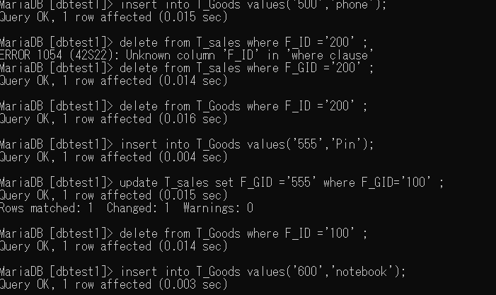
DB22_19 |  |  |  | 制約について
＜制約とは＞
 | 以下の制約について説明しましょう
・Not Null制約 |  |  |  |  |  | ： | 初期にデータがnullだとだめな制約
 |  |  |  |  |  |  | 必ず値があり、nullを許容しない nullのまま追加・更新しようとするとエラー
・Unique制約 |  |  |  |  |  | ： | データが被ったらダメな制約 nullは複数あってよい
 |  |  |  |  |  |  | すでに別レコードにある値で更新しようとするとエラーになる
・primary key制約 |  |  |  |  |  | ： | データを識別するための主キーとなるフィールド
 |  |  |  |  |  |  | NOT NULLかつUNIQUEでないとエラー
・foreign key制約 |  |  |  |  |  | ： | 他テーブルと関連を持たせるためのキーとなる列
 |  |  |  |  |  |  | マスターテーブル（親）とトランザクションテーブル（子）
 |  |  |  |  |  |  | のレコードを紐づけて親子関係が保たれていないとエラー
 | 参照制約
 |  | 挿入insertのとき |  |  |  | ： | 主キーを持つ側（親）を追加→外部キーを持つ側（子）を追加でないとエラー

 |  | 削除deleteのとき |  |  |  | ： | 外部キーを持つ側（子）を削除→主キーを持つ側（親）を削除でないとエラー

 |  | 変更updateのとき |  |  |  | ： | その値を使用したレコードが外部キーを持つ側（子）に存在するとエラー

＜参照制約の確認＞
F_ID F_Name
(PK)
------- ----------------
100 Pin
200 Book
300 Pen
F_SNo F_GID F_SDate
(PK) (FK)
----- ------ ----------------
1 100 2021/06/16
2 200 2021/06/30
F_GID：外部キー (T_Goods表/F_ID参照)
T_Goods テーブル ＜＜親表＞＞
T_Sales テーブル ＜＜子表＞＞

 | （１）以下のSQLを実行するとエラーになります。それはなぜですか？
 |  |  | ① insert into T_Sales values(3,’500’,'2021/07/01') ;
 |  |  |  | F＿IDが親側に存在しないから

 |  |  | ② delete from T_Goods where F_ID =’200’ ;
 |  |  |  | T＿Goodsが子のテーブルにまだ存在しているから

 |  |  | ③ update T_Goods set F_ID =’555’ where F_ID=’100’ ;
 |  |  |  | F＿IDが100のものが子に存在しているから

 |  |  | ④ insert into T_Goods values('100','notebook');
 |  |  |  | F＿IDが100のものはほかに存在しているから

 | （２）上記（１）でエラーメッセージが出ずに実行するためには、どのような手順に変更すればよいでしょうか？
 |  |  | ① | 親表にF_ID=500のものを追加してから売上表に追加

 |  |  | ② | 売上表のF_ID＝200のものをすべて削除してから親表を削除

 |  |  | ③ | 親テーブルに新しく同じ内容のデータを登録し、子テーブルのキーを変更し、親の変更前データを削除する

 |  |  | ④ | F_IDを使われてないものを新たに発行する

＜制約の実装：試してみよう＞ mysqlに接続して2つの表を作成&データを入力。

 | /* T_Goods 作成 親表 */ |  |  |  |  |  |  | /* 親表 データ入力 */
 | create table T_Goods( |  |  |  |  |  |  | insert into T_Goods values('100','Pin');
 | F_ID char(3), |  |  |  |  |  |  | insert into T_Goods values('200','Book');
 | F_Name varchar(10), |  |  |  |  |  |  | insert into T_Goods values('300','Pen');
 | primary key(F_ID)
 | );

 | /* T_Sales 作成 子表 */ |  |  |  |  |  |  | /* 子表 データ入力 */
 | create table T_Sales( |  |  |  |  |  |  | insert into T_Sales values(1,'100','2021/06/16');
 | F_SNo int(3), |  |  |  |  |  |  | insert into T_Sales values(2,'200','2021/06/30');
 | F_GID char(3),
 | F_SDate date,
 | primary key(F_SNo),
 | foreign key(F_GID) references T_Goods(F_ID)
 | );

 | ★①~④のＳＱＬを実施しエラーになることを確認
 |  |  | ① insert into T_Sales values(3,'500','2021/07/01') ;
 |  |  |  |  | エラー内容： | Cannot add or update a child row: a foreign key constraint fails
 |  |  |  |  |  | (`dbtest1`.`t_sales`, CONSTRAINT `t_sales_ibfk_1` FOREIGN KEY (`F_GID`) REFERENCES `t_goods` (`F_ID`))

 |  |  | ② delete from T_Goods where F_ID ='200' ;
 |  |  |  |  | エラー内容： | Cannot delete or update a parent row: a foreign key constraint fails
 |  |  |  |  |  | (`dbtest1`.`t_sales`, CONSTRAINT `t_sales_ibfk_1` FOREIGN KEY (`F_GID`) REFERENCES `t_goods` (`F_ID`))

 |  |  | ③ update T_Goods set F_ID ='555' where F_ID='100' ;
 |  |  |  |  | エラー内容： | Cannot delete or update a parent row: a foreign key constraint fails
 |  |  |  |  |  | (`dbtest1`.`t_sales`, CONSTRAINT `t_sales_ibfk_1` FOREIGN KEY (`F_GID`) REFERENCES `t_goods` (`F_ID`))

 |  |  | ④ insert into T_Goods values('100','notebook');
 |  |  |  |  | エラー内容： | Duplicate entry '100' for key 'PRIMARY'

 |  |  |  |  |  |  |  |  | insert into T_Goods values('600','notebook');
 | ★①~④をエラーにしないためのＳＱＬを考えて実行
 | ＜実行エビデンス＞
 |  | ①insert into T_Goods values('500','phone');
 |  | insert into T_Sales values(3,'500','2021/07/01') ;

 |  | ②delete from T_sales where F_GID ='200' ;
 |  | delete from T_Goods where F_ID ='200' ;

 |  | ③insert into T_Goods values('555','Pin');
 |  | update T_sales set F_GID ='555' where F_GID='100' ;
 |  | delete from T_Goods where F_ID ='100' ;

 |  | ④insert into T_Goods values('600','notebook');

